Sid1
Januari | Februari | Mars

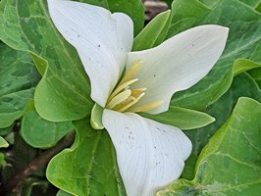 | 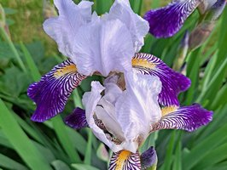 | 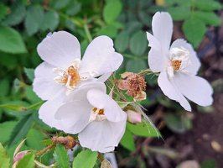

April | Maj | Juni

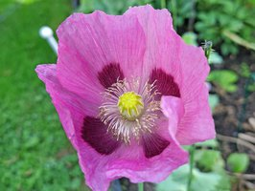 | 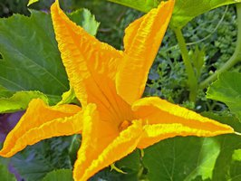 | 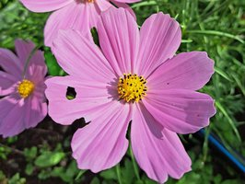

Juli | Augusti | September

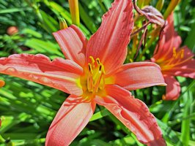 | 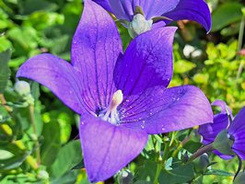 | 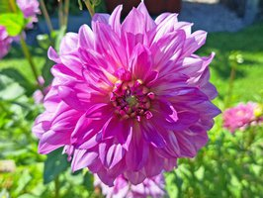

Oktober | November | December

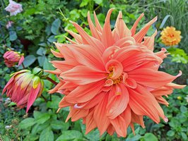 | 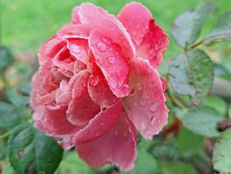 | 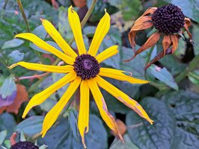

 | www.vivekasfiffigamallar.se

Jan
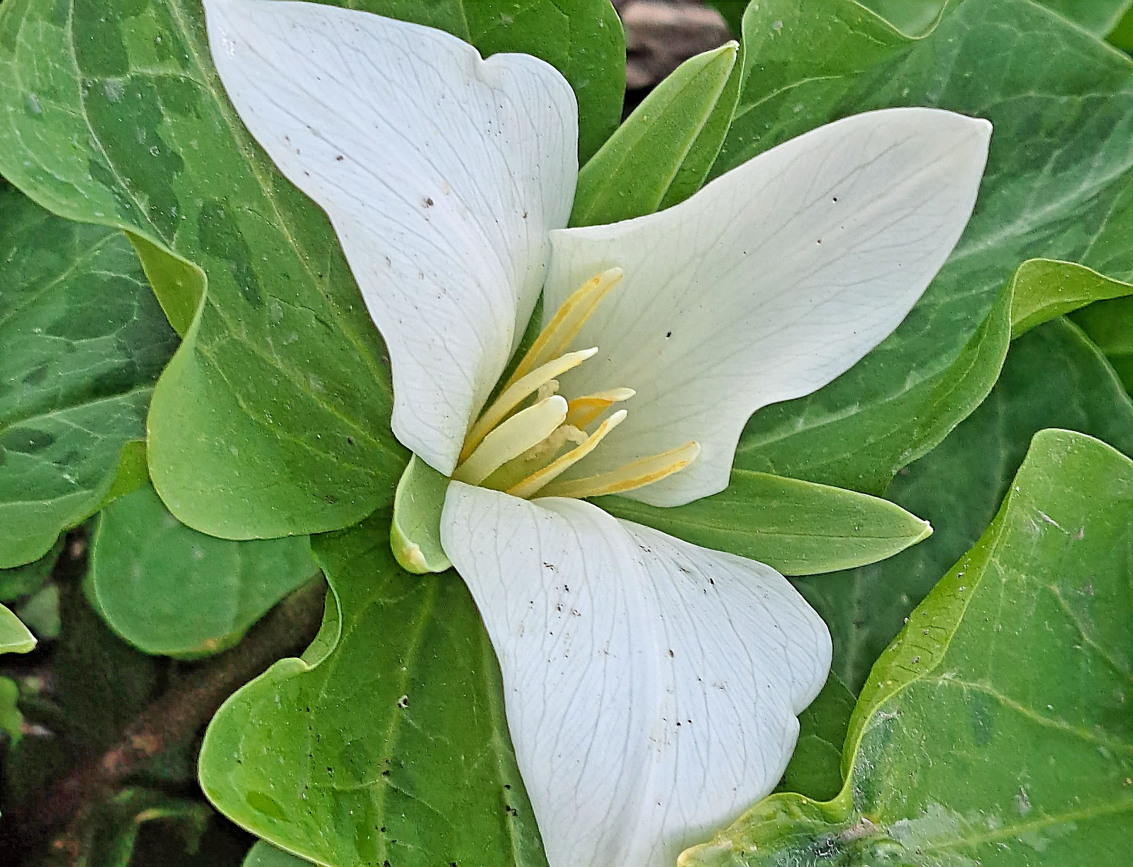
 | Måndag | Tisdag | Onsdag | Torsdag | Fredag | Lördag | Söndag
52 | 2027-12-27 | 2027-12-28 | 2027-12-29 | 2027-12-30 | 2027-12-31 | 2028-01-01 | 2028-01-02
 | Johannes, Johan | Benjamin | Natalia, Natalie | Abel, Set | Nyårsafton Sylvester | Nyårsdagen | Svea
1 | 2028-01-03 | 2028-01-04 | 2028-01-05 | 2028-01-06 | 2028-01-07 | 2028-01-08 | 2028-01-09
 | Alfred, Alfrida | Rut | Trettondags-afton Hanna, Hannele | Trettondedag jul Kasper, Melker, Baltsar | August, Augusta | Erland | Gunnar, Gunder
2 | 2028-01-10 | 2028-01-11 | 2028-01-12 | 2028-01-13 | 2028-01-14 | 2028-01-15 | 2028-01-16
 | Sigurd, Sigbritt | Jan, Jannike | Frideborg, Fridolf | Tjugondedag jul Knut | Felix, Felicia | Laura, Lorentz | Hjalmar, Helmer
3 | 2028-01-17 | 2028-01-18 | 2028-01-19 | 2028-01-20 | 2028-01-21 | 2028-01-22 | 2028-01-23
 | Anton, Tony | Hilda, Hildur | Henrik, Henry | Fabian, Sebastian | Agnes, Agneta | Vincent, Viktor | Frej, Freja
4 | 2028-01-24 | 2028-01-25 | 2028-01-26 | 2028-01-27 | 2028-01-28 | 2028-01-29 | 2028-01-30
 | Erika | Paul, Pål | Bodil, Boel | Göte, Göta | Karl, Karla | Diana | Gunilla, Gunhild
5 | 2028-01-31 | 2028-02-01 | 2028-02-02 | 2028-02-03 | 2028-02-04 | 2028-02-05 | 2028-02-06
 | Ivar, Joar | Max, Maximilian | Kyndelsmässo- dagen | Disa, Hjördis | Ansgar, Anselm | Agata, Agda | Dorotea, Doris

 |  |  | Formler
 | 2027-12-27 | Johannes, Johan | Johannes, Johan
 | 2027-12-28 | Benjamin | Benjamin
 | 2027-12-29 | Natalia, Natalie | Natalia, Natalie
 | 2027-12-30 | Abel, Set | Abel, Set
 | 2027-12-31 | Nyårsafton Sylvester | Sylvester
 | 2028-01-01 | Nyårsdagen | Nyårsdagen
 | 2028-01-02 | Svea | Svea
 | 2028-01-03 | Alfred, Alfrida | Alfred, Alfrida
 | 2028-01-04 | Rut | Rut
 | 2028-01-05 | Trettondags-afton Hanna, Hannele | Hanna, Hannele
 | 2028-01-06 | Trettondedag jul Kasper, Melker, Baltsar | Kasper, Melker, Baltsar
 | 2028-01-07 | August, Augusta | August, Augusta
 | 2028-01-08 | Erland | Erland
 | 2028-01-09 | Gunnar, Gunder | Gunnar, Gunder
 | 2028-01-10 | Sigurd, Sigbritt | Sigurd, Sigbritt
 | 2028-01-11 | Jan, Jannike | Jan, Jannike
 | 2028-01-12 | Frideborg, Fridolf | Frideborg, Fridolf
 | 2028-01-13 | Tjugondedag jul Knut | Knut
 | 2028-01-14 | Felix, Felicia | Felix, Felicia
 | 2028-01-15 | Laura, Lorentz | Laura, Lorentz
 | 2028-01-16 | Hjalmar, Helmer | Hjalmar, Helmer
 | 2028-01-17 | Anton, Tony | Anton, Tony
 | 2028-01-18 | Hilda, Hildur | Hilda, Hildur
 | 2028-01-19 | Henrik, Henry | Henrik, Henry
 | 2028-01-20 | Fabian, Sebastian | Fabian, Sebastian
 | 2028-01-21 | Agnes, Agneta | Agnes, Agneta
 | 2028-01-22 | Vincent, Viktor | Vincent, Viktor
 | 2028-01-23 | Frej, Freja | Frej, Freja
 | 2028-01-24 | Erika | Erika
 | 2028-01-25 | Paul, Pål | Paul, Pål
 | 2028-01-26 | Bodil, Boel | Bodil, Boel
 | 2028-01-27 | Göte, Göta | Göte, Göta
 | 2028-01-28 | Karl, Karla | Karl, Karla
 | 2028-01-29 | Diana | Diana
 | 2028-01-30 | Gunilla, Gunhild | Gunilla, Gunhild
 | 2028-01-31 | Ivar, Joar | Ivar, Joar
 | 2028-02-01 | Max, Maximilian | Max, Maximilian
 | 2028-02-02 | Kyndelsmässo- dagen | Kyndelsmässo- dagen
 | 2028-02-03 | Disa, Hjördis | Disa, Hjördis
 | 2028-02-04 | Ansgar, Anselm | Ansgar, Anselm
 | 2028-02-05 | Agata, Agda | Agata, Agda
 | 2028-02-06 | Dorotea, Doris | Dorotea, Doris

Mars
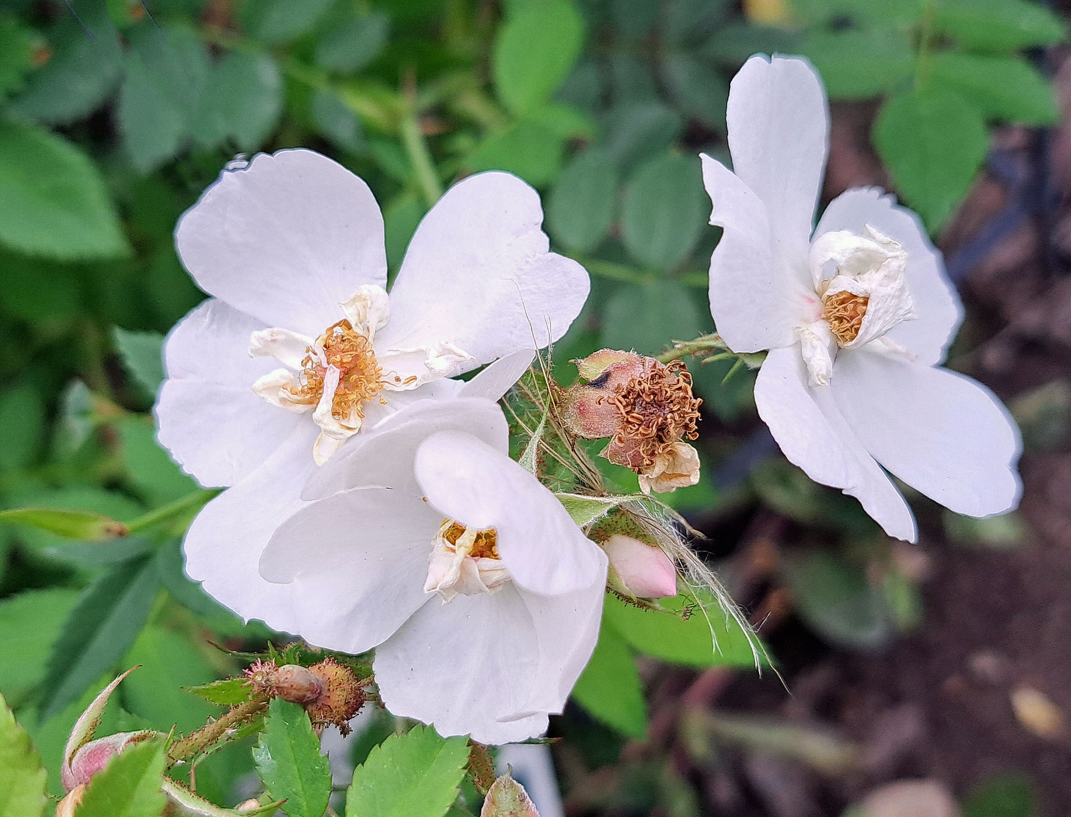
 | Måndag | Tisdag | Onsdag | Torsdag | Fredag | Lördag | Söndag
9 | 2028-02-28 | 2028-02-29 | 2028-03-01 | 2028-03-02 | 2028-03-03 | 2028-03-04 | 2028-03-05
 | Maria, Maja | Skottdagen | Albin, Elvira | Ernst, Erna | Gunborg, Gunvor | Adrian, Adriana | Tora, Tove
10 | 2028-03-06 | 2028-03-07 | 2028-03-08 | 2028-03-09 | 2028-03-10 | 2028-03-11 | 2028-03-12
 | Ebba, Ebbe | Camilla | Internationella kvinnodagen Siv, Saga | Torbjörn, Torleif | Edla, Ada | Edvin, Egon | Viktoria, Regina
11 | 2028-03-13 | 2028-03-14 | 2028-03-15 | 2028-03-16 | 2028-03-17 | 2028-03-18 | 2028-03-19
 | Greger | Matilda, Maud | Kristoffer, Christel | Herbert, Gilbert | Gertrud | Edvard, Edmund | Josef, Josefina
12 | 2028-03-20 | 2028-03-21 | 2028-03-22 | 2028-03-23 | 2028-03-24 | 2028-03-25 | 2028-03-26
 | Vårdagjämning Joakim, Kim | Bengt | Kennet, Kent | Gerda, Gerd | Gabriel, Rafael | Marie bebådelsedag | Sommartid startar Emanuel
13 | 2028-03-27 | 2028-03-28 | 2028-03-29 | 2028-03-30 | 2028-03-31 | 2028-04-01 | 2028-04-02
 | Rudolf, Ralf | Malkolm, Morgan | Jonas, Jens | Holger, Holmfrid | Ester, Noa | Harald, Hervor | Gudmund, Ingemund

 |  |  | Formler
 | 2028-02-28 | Maria, Maja | Maria, Maja
 | 2028-02-29 | Skottdagen | Skottdagen
 | 2028-03-01 | Albin, Elvira | Albin, Elvira
 | 2028-03-02 | Ernst, Erna | Ernst, Erna
 | 2028-03-03 | Gunborg, Gunvor | Gunborg, Gunvor
 | 2028-03-04 | Adrian, Adriana | Adrian, Adriana
 | 2028-03-05 | Tora, Tove | Tora, Tove
 | 2028-03-06 | Ebba, Ebbe | Ebba, Ebbe
 | 2028-03-07 | Camilla | Camilla
 | 2028-03-08 | Internationella kvinnodagen Siv, Saga | Internationella kvinnodagen Siv, Saga
 | 2028-03-09 | Torbjörn, Torleif | Torbjörn, Torleif
 | 2028-03-10 | Edla, Ada | Edla, Ada
 | 2028-03-11 | Edvin, Egon | Edvin, Egon
 | 2028-03-12 | Viktoria, Regina | Viktoria, Regina
 | 2028-03-13 | Greger | Greger
 | 2028-03-14 | Matilda, Maud | Matilda, Maud
 | 2028-03-15 | Kristoffer, Christel | Kristoffer, Christel
 | 2028-03-16 | Herbert, Gilbert | Herbert, Gilbert
 | 2028-03-17 | Gertrud | Gertrud
 | 2028-03-18 | Edvard, Edmund | Edvard, Edmund
 | 2028-03-19 | Josef, Josefina | Josef, Josefina
 | 2028-03-20 | Vårdagjämning Joakim, Kim | Joakim, Kim
 | 2028-03-21 | Bengt | Bengt
 | 2028-03-22 | Kennet, Kent | Kennet, Kent
 | 2028-03-23 | Gerda, Gerd | Gerda, Gerd
 | 2028-03-24 | Gabriel, Rafael | Gabriel, Rafael
 | 2028-03-25 | Marie bebådelsedag | Marie bebådelsedag
 | 2028-03-26 | Sommartid startar Emanuel | Emanuel
 | 2028-03-27 | Rudolf, Ralf | Rudolf, Ralf
 | 2028-03-28 | Malkolm, Morgan | Malkolm, Morgan
 | 2028-03-29 | Jonas, Jens | Jonas, Jens
 | 2028-03-30 | Holger, Holmfrid | Holger, Holmfrid
 | 2028-03-31 | Ester, Noa | Ester, Noa
 | 2028-04-01 | Harald, Hervor | Harald, Hervor
 | 2028-04-02 | Gudmund, Ingemund | Gudmund, Ingemund
 | 2028-04-03 | Ferdinand, Nanna | Ferdinand, Nanna
 | 2028-04-04 | Marianne, Marlene | Marianne, Marlene
 | 2028-04-05 | Irene, Irja | Irene, Irja
 | 2028-04-06 | Vilhelm, William | Vilhelm, William
 | 2028-04-07 | Irma, Irmelin | Irma, Irmelin
 | 2028-04-08 | Nadja, Tanja | Nadja, Tanja
 | 2028-04-09 | Otto, Ottilia | Otto, Ottilia

April
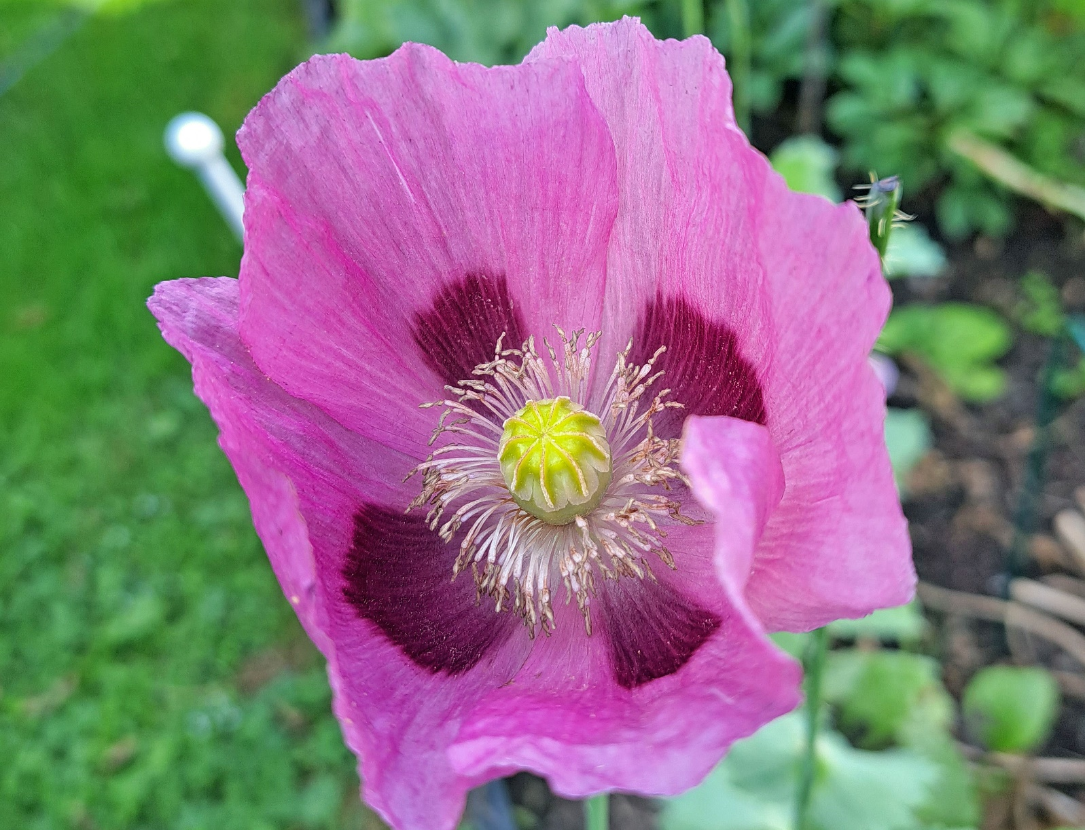
 | Måndag | Tisdag | Onsdag | Torsdag | Fredag | Lördag | Söndag
13 | 2028-03-27 | 2028-03-28 | 2028-03-29 | 2028-03-30 | 2028-03-31 | 2028-04-01 | 2028-04-02
 | Rudolf, Ralf | Malkolm, Morgan | Jonas, Jens | Holger, Holmfrid | Ester, Noa | Harald, Hervor | Gudmund, Ingemund
14 | 2028-04-03 | 2028-04-04 | 2028-04-05 | 2028-04-06 | 2028-04-07 | 2028-04-08 | 2028-04-09
 | Ferdinand, Nanna | Marianne, Marlene | Irene, Irja | Vilhelm, William | Irma, Irmelin | Nadja, Tanja | Otto, Ottilia
15 | 2028-04-10 | 2028-04-11 | 2028-04-12 | 2028-04-13 | 2028-04-14 | 2028-04-15 | 2028-04-16
 | Ingvar, Ingvor | Ulf, Ylva | Dymmels onsdagen Liv | Skärtorsdagen Artur, Douglas | Långfredagen Tiburtius | Påskafton Olivia, Oliver | Påskdagen Patrik, Patricia
16 | 2028-04-17 | 2028-04-18 | 2028-04-19 | 2028-04-20 | 2028-04-21 | 2028-04-22 | 2028-04-23
 | Annandag påsk Elias, Elis | Valdemar, Volmar | Olaus, Ola | Amalia, Amelie | Anneli, Annika | Allan, Glenn | Georg, Göran
17 | 2028-04-24 | 2028-04-25 | 2028-04-26 | 2028-04-27 | 2028-04-28 | 2028-04-29 | 2028-04-30
 | Vega | Markus | Teresia, Terese | Engelbrekt | Ture, Tyra | Tyko | Valborgsmässo-afton Mariana

 |  |  | Formler
 | 2028-03-27 | Rudolf, Ralf | Rudolf, Ralf
 | 2028-03-28 | Malkolm, Morgan | Malkolm, Morgan
 | 2028-03-29 | Jonas, Jens | Jonas, Jens
 | 2028-03-30 | Holger, Holmfrid | Holger, Holmfrid
 | 2028-03-31 | Ester, Noa | Ester, Noa
 | 2028-04-01 | Harald, Hervor | Harald, Hervor
 | 2028-04-02 | Gudmund, Ingemund | Gudmund, Ingemund
 | 2028-04-03 | Ferdinand, Nanna | Ferdinand, Nanna
 | 2028-04-04 | Marianne, Marlene | Marianne, Marlene
 | 2028-04-05 | Irene, Irja | Irene, Irja
 | 2028-04-06 | Vilhelm, William | Vilhelm, William
 | 2028-04-07 | Irma, Irmelin | Irma, Irmelin
 | 2028-04-08 | Nadja, Tanja | Nadja, Tanja
 | 2028-04-09 | Otto, Ottilia | Otto, Ottilia
 | 2028-04-10 | Ingvar, Ingvor | Ingvar, Ingvor
 | 2028-04-11 | Ulf, Ylva | Ulf, Ylva
 | 2028-04-12 | Dymmels onsdagen Liv | Liv
 | 2028-04-13 | Skärtorsdagen Artur, Douglas | Artur, Douglas
 | 2028-04-14 | Långfredagen Tiburtius | Tiburtius
 | 2028-04-15 | Påskafton Olivia, Oliver | Olivia, Oliver
 | 2028-04-16 | Påskdagen Patrik, Patricia | Patrik, Patricia
 | 2028-04-17 | Annandag påsk Elias, Elis | Elias, Elis
 | 2028-04-18 | Valdemar, Volmar | Valdemar, Volmar
 | 2028-04-19 | Olaus, Ola | Olaus, Ola
 | 2028-04-20 | Amalia, Amelie | Amalia, Amelie
 | 2028-04-21 | Anneli, Annika | Anneli, Annika
 | 2028-04-22 | Allan, Glenn | Allan, Glenn
 | 2028-04-23 | Georg, Göran | Georg, Göran
 | 2028-04-24 | Vega | Vega
 | 2028-04-25 | Markus | Markus
 | 2028-04-26 | Teresia, Terese | Teresia, Terese
 | 2028-04-27 | Engelbrekt | Engelbrekt
 | 2028-04-28 | Ture, Tyra | Ture, Tyra
 | 2028-04-29 | Tyko | Tyko
 | 2028-04-30 | Valborgsmässo-afton Mariana | Valborgsmässoafton Mariana
...

Aug
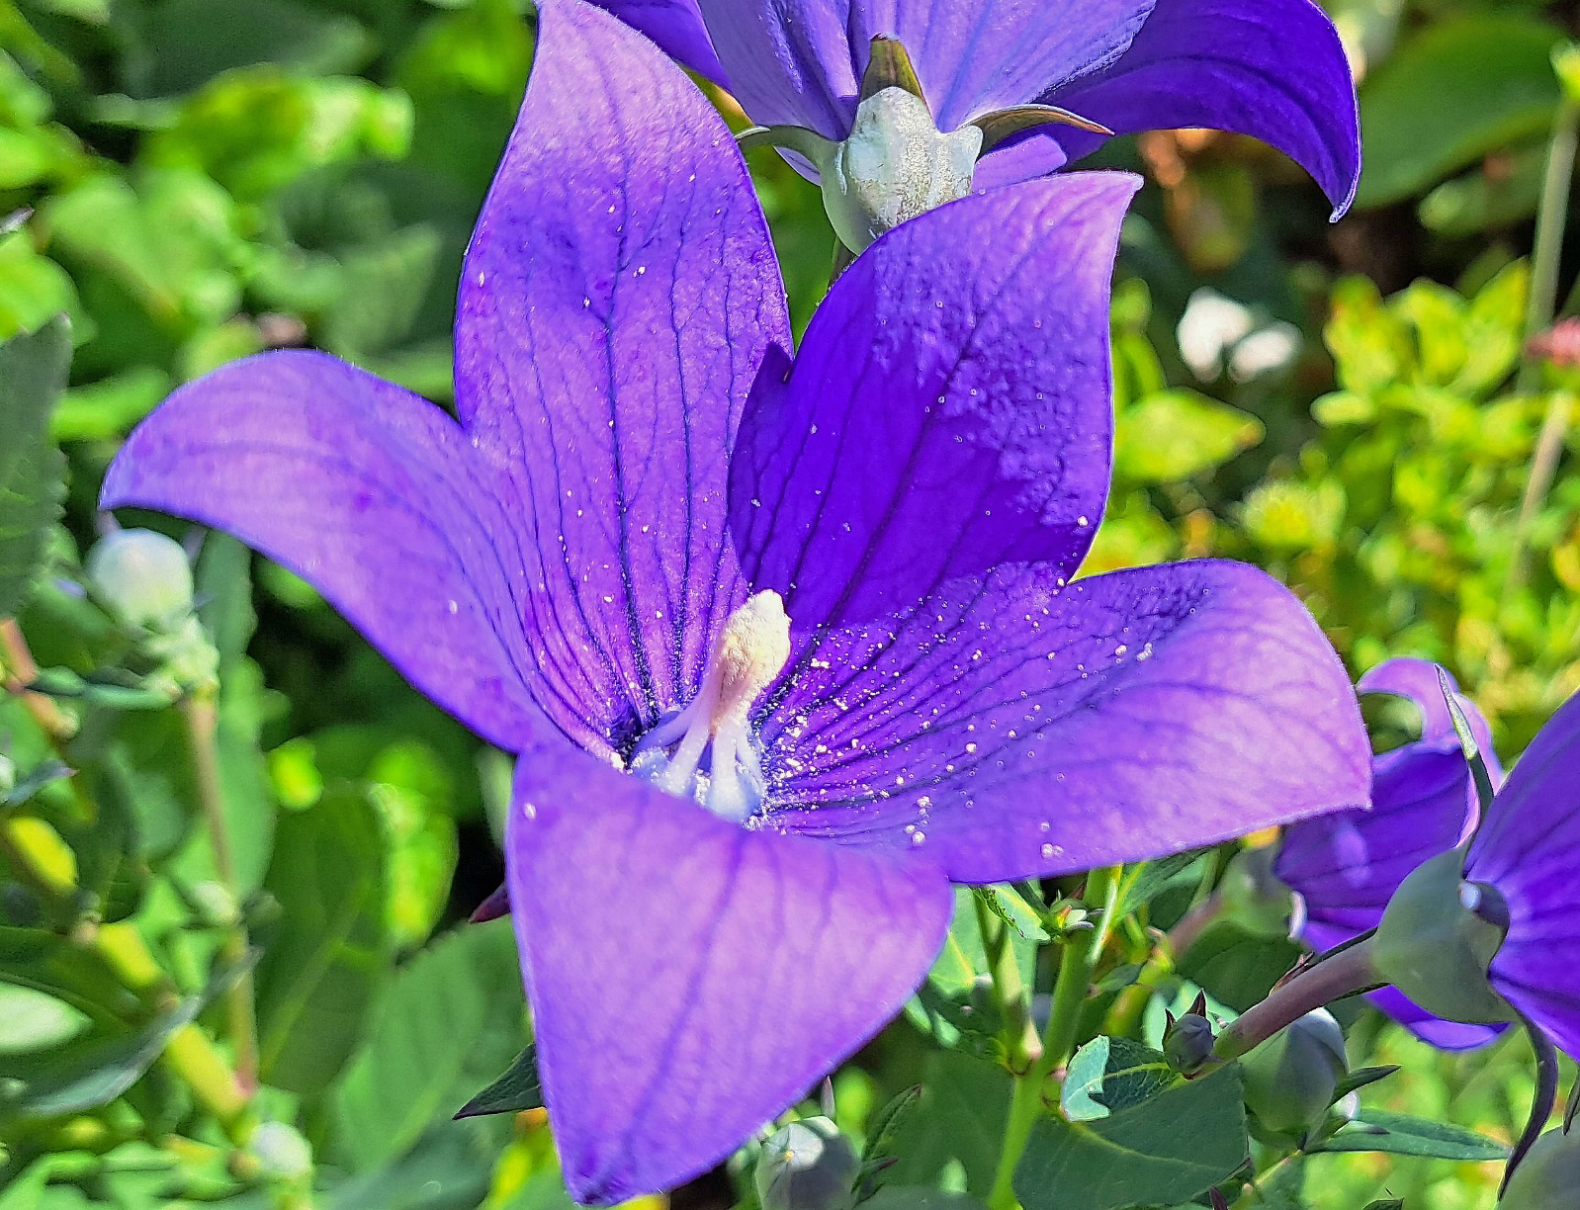
 | Måndag | Tisdag | Onsdag | Torsdag | Fredag | Lördag
31 | 2028-07-31 | 2028-08-01 | 2028-08-02 | 2028-08-03 | 2028-08-04 | 2028-08-05
 | Helena, Elin | Per | Karin, Kajsa | Tage | Arne, Arnold | Ulrik, Alrik
32 | 2028-08-07 | 2028-08-08 | 2028-08-09 | 2028-08-10 | 2028-08-11 | 2028-08-12
 | Dennis, Denise | Silvia, Sylvia | Roland | Lars | Susanna | Klara
33 | 2028-08-14 | 2028-08-15 | 2028-08-16 | 2028-08-17 | 2028-08-18 | 2028-08-19
 | Uno | Stella, Estelle | Brynolf | Verner, Valter | Ellen, Lena | Magnus, Måns
34 | 2028-08-21 | 2028-08-22 | 2028-08-23 | 2028-08-24 | 2028-08-25 | 2028-08-26
 | Jon, Jonna | Henrietta, Henrika | Signe, Signhild | Bartolomeus | Lovisa, Louise | Östen
35 | 2028-08-28 | 2028-08-29 | 2028-08-30 | 2028-08-31 | 2028-09-01 | 2028-09-02
...

Sept
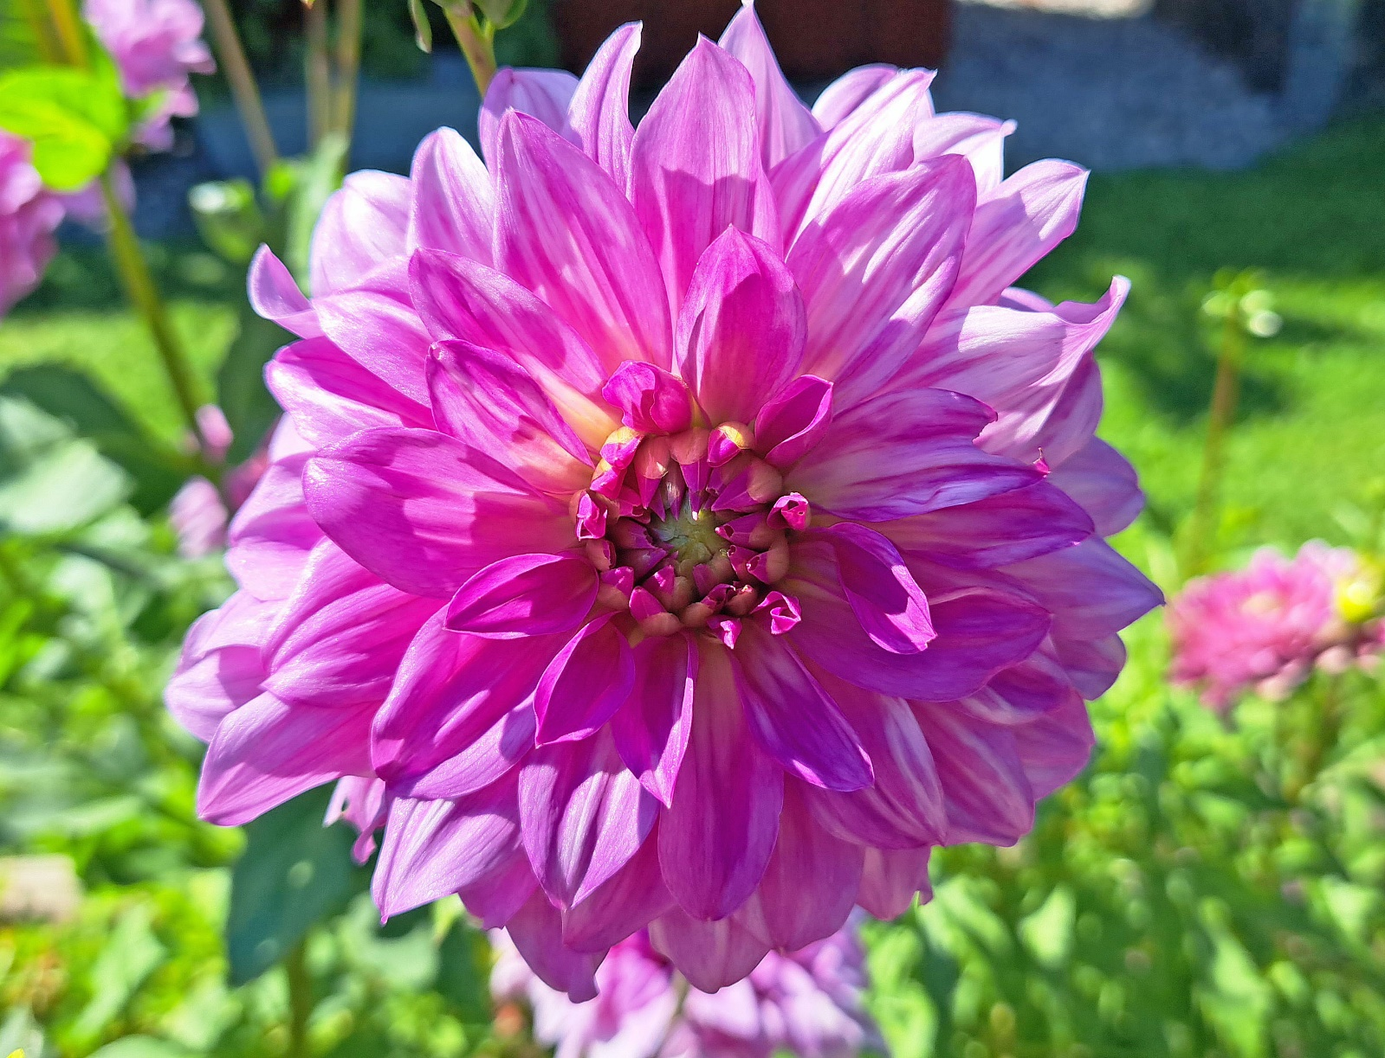
 | Måndag | Tisdag | Onsdag | Torsdag | Fredag | Lördag
35 | 2028-08-28 | 2028-08-29 | 2028-08-30 | 2028-08-31 | 2028-09-01 | 2028-09-02
 | Fatima, Leila | Hans, Hampus | Albert, Albertina | Arvid, Vidar | Sam, Samuel | Justus, Justina
36 | 2028-09-04 | 2028-09-05 | 2028-09-06 | 2028-09-07 | 2028-09-08 | 2028-09-09
 | Gisela | Adela, Heidi | Lilian, Lilly | Kevin, Roy | Alma, Hulda | Anita, Annette
37 | 2028-09-11 | 2028-09-12 | 2028-09-13 | 2028-09-14 | 2028-09-15 | 2028-09-16
 | Dagny, Helny | Åsa, Åslög | Sture | Ida, Ronja | Sigrid, Siri | Dag, Daga
38 | 2028-09-18 | 2028-09-19 | 2028-09-20 | 2028-09-21 | 2028-09-22 | 2028-09-23
 | Orvar | Fredrika | Elise, Lisa | Matteus | Höstdag-jämning Maurits, Moritz | Tekla, Tea
39 | 2028-09-25 | 2028-09-26 | 2028-09-27 | 2028-09-28 | 2028-09-29 | 2028-09-30
...

Okt
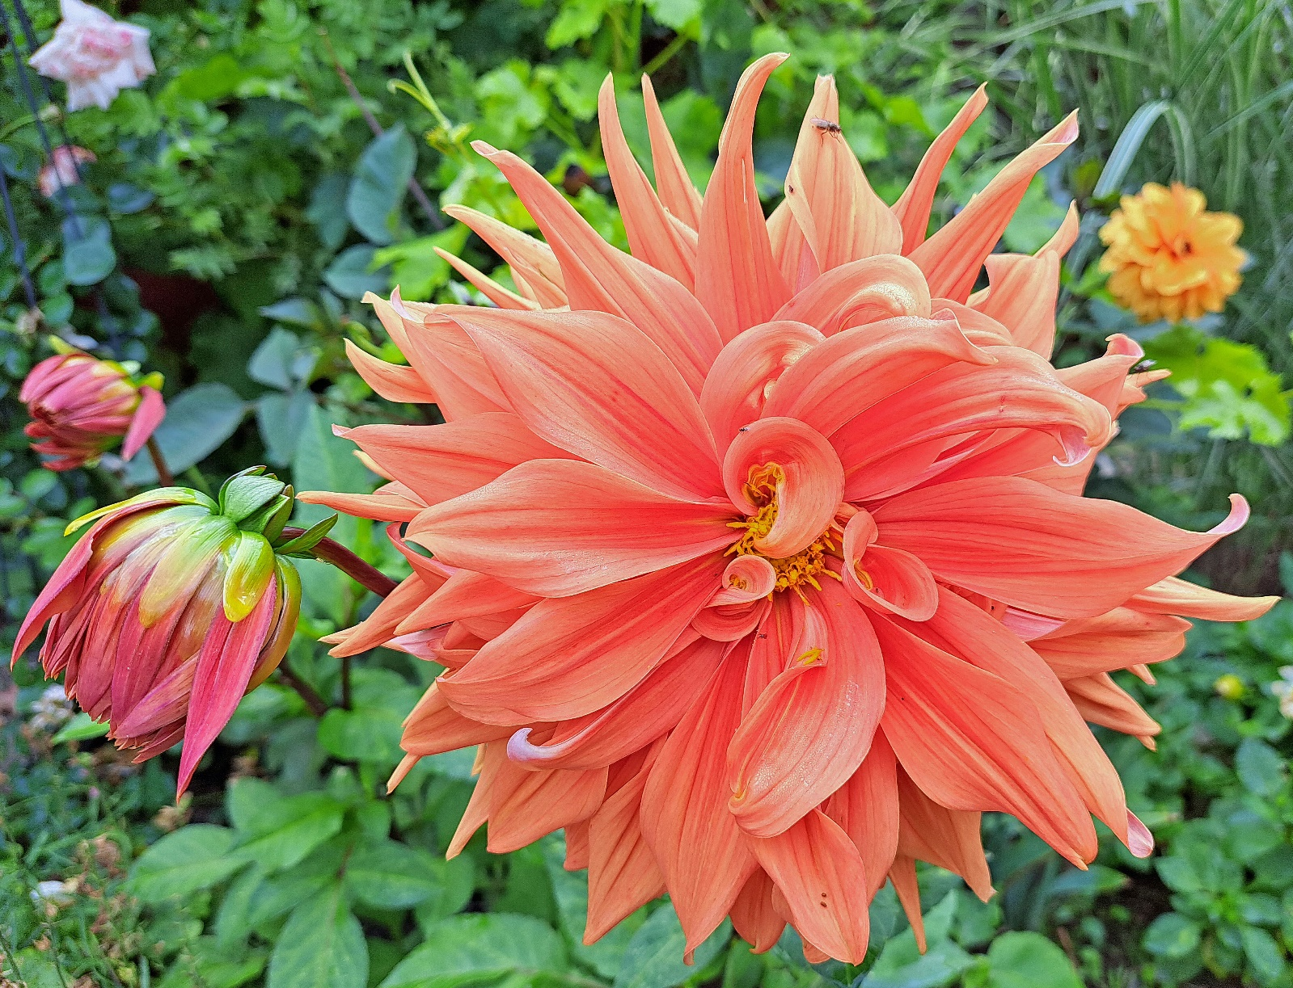
 | Måndag | Tisdag | Onsdag | Torsdag | Fredag | Lördag
39 | 2028-09-25 | 2028-09-26 | 2028-09-27 | 2028-09-28 | 2028-09-29 | 2028-09-30
 | Tryggve | Enar, Einar | Dagmar, Rigmor | Lennart, Leonard | Mikael, Mikaela | Helge
40 | 2028-10-02 | 2028-10-03 | 2028-10-04 | 2028-10-05 | 2028-10-06 | 2028-10-07
 | Ludvig, Love | Evald, Osvald | Frans, Frank | Bror | Jenny, Jennifer | Birgitta, Britta
41 | 2028-10-09 | 2028-10-10 | 2028-10-11 | 2028-10-12 | 2028-10-13 | 2028-10-14
 | Ingrid, Inger | Harry, Harriet | Erling, Jarl | Valfrid, Manfred | Berit, Birgit | Stellan
42 | 2028-10-16 | 2028-10-17 | 2028-10-18 | 2028-10-19 | 2028-10-20 | 2028-10-21
 | Finn | Antonia, Toini | Lukas | Tore, Tor | Sibylla | Ursula, Yrsa
43 | 2028-10-23 | 2028-10-24 | 2028-10-25 | 2028-10-26 | 2028-10-27 | 2028-10-28
...

Nov
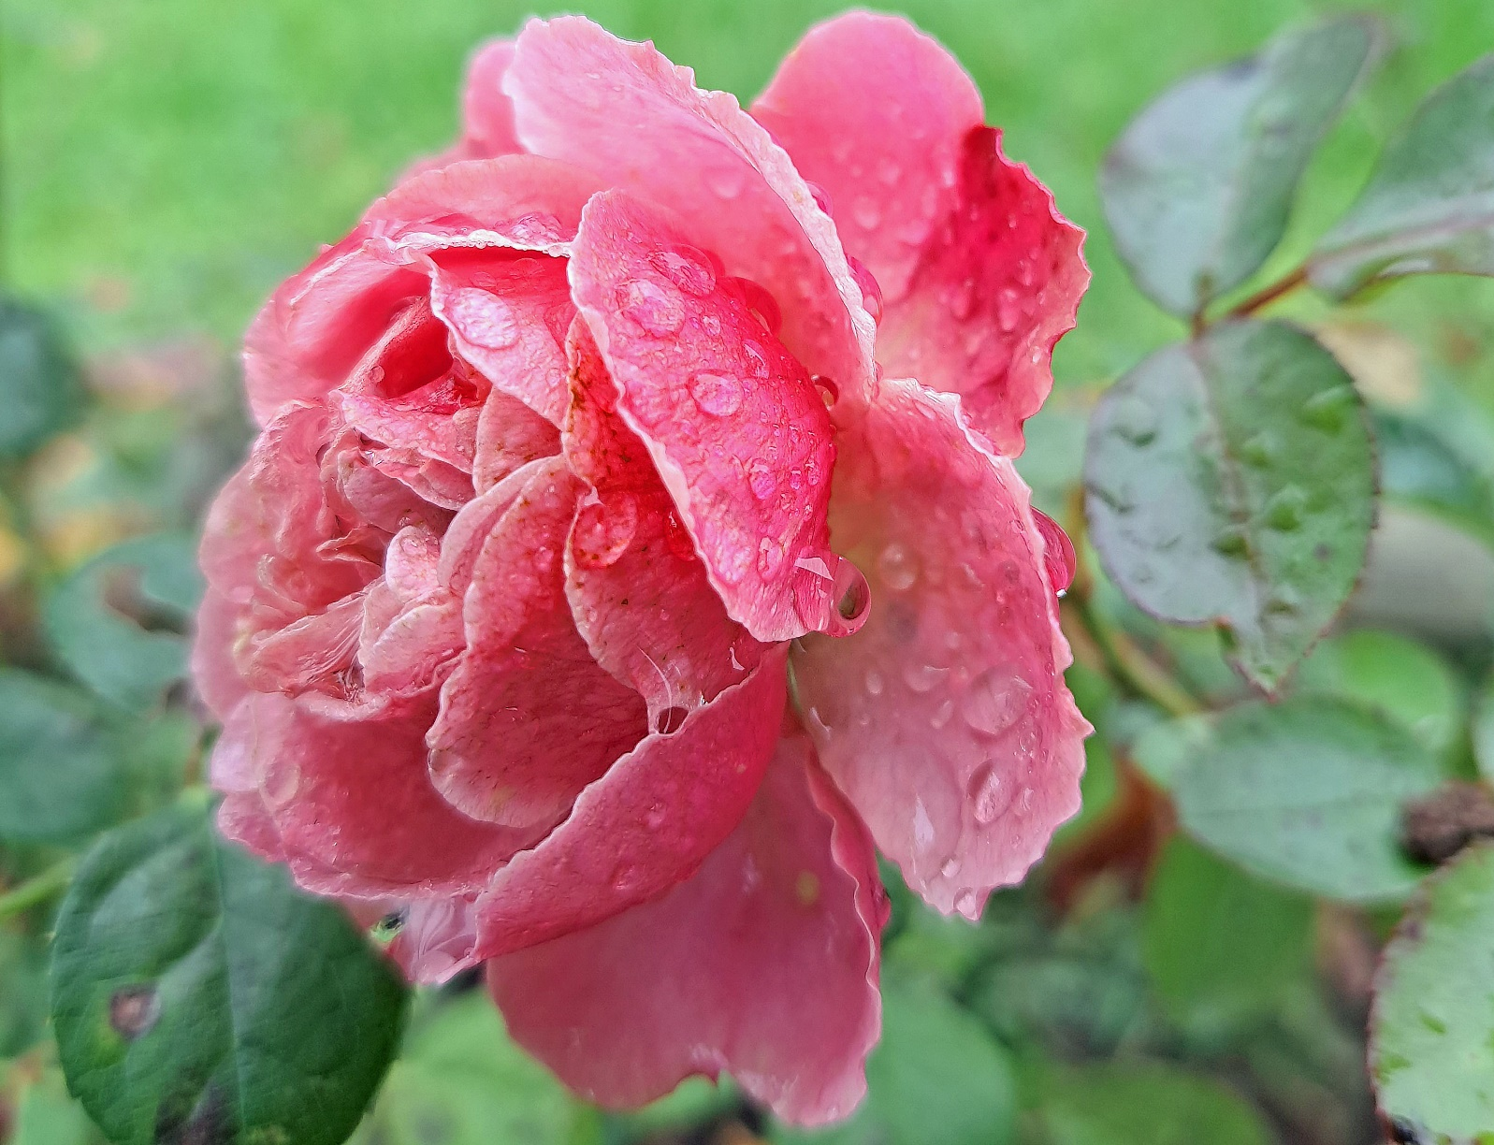
 | Måndag | Tisdag | Onsdag | Torsdag | Fredag | Lördag
44 | 2028-10-30 | 2028-10-31 | 2028-11-01 | 2028-11-02 | 2028-11-03 | 2028-11-04
 | Elsa, Isabella | Edit, Edgar | Allhelgona- dagen | Tobias, Tim | Hubert, Hugo | Alla helgons dag Sverker
45 | 2028-11-06 | 2028-11-07 | 2028-11-08 | 2028-11-09 | 2028-11-10 | 2028-11-11
 | Gustav Adolfsdagen Gustav Adolf | Ingegerd, Ingela | Vendela | Teodor, Teodora | Mårtensafton Martin, Martina | Mårten
46 | 2028-11-13 | 2028-11-14 | 2028-11-15 | 2028-11-16 | 2028-11-17 | 2028-11-18
 | Kristian, Krister | Emil, Emilia | Leopold | Vibeke, Viveka | Naemi, Naima | Lillemor, Moa
47 | 2028-11-20 | 2028-11-21 | 2028-11-22 | 2028-11-23 | 2028-11-24 | 2028-11-25
 | Pontus, Marina | Helga, Olga | Cecilia, Sissela | Klemens | Gudrun, Rune | Katarina, Katja
48 | 2028-11-27 | 2028-11-28 | 2028-11-29 | 2028-11-30 | 2028-12-01 | 2028-12-02
...

Dec
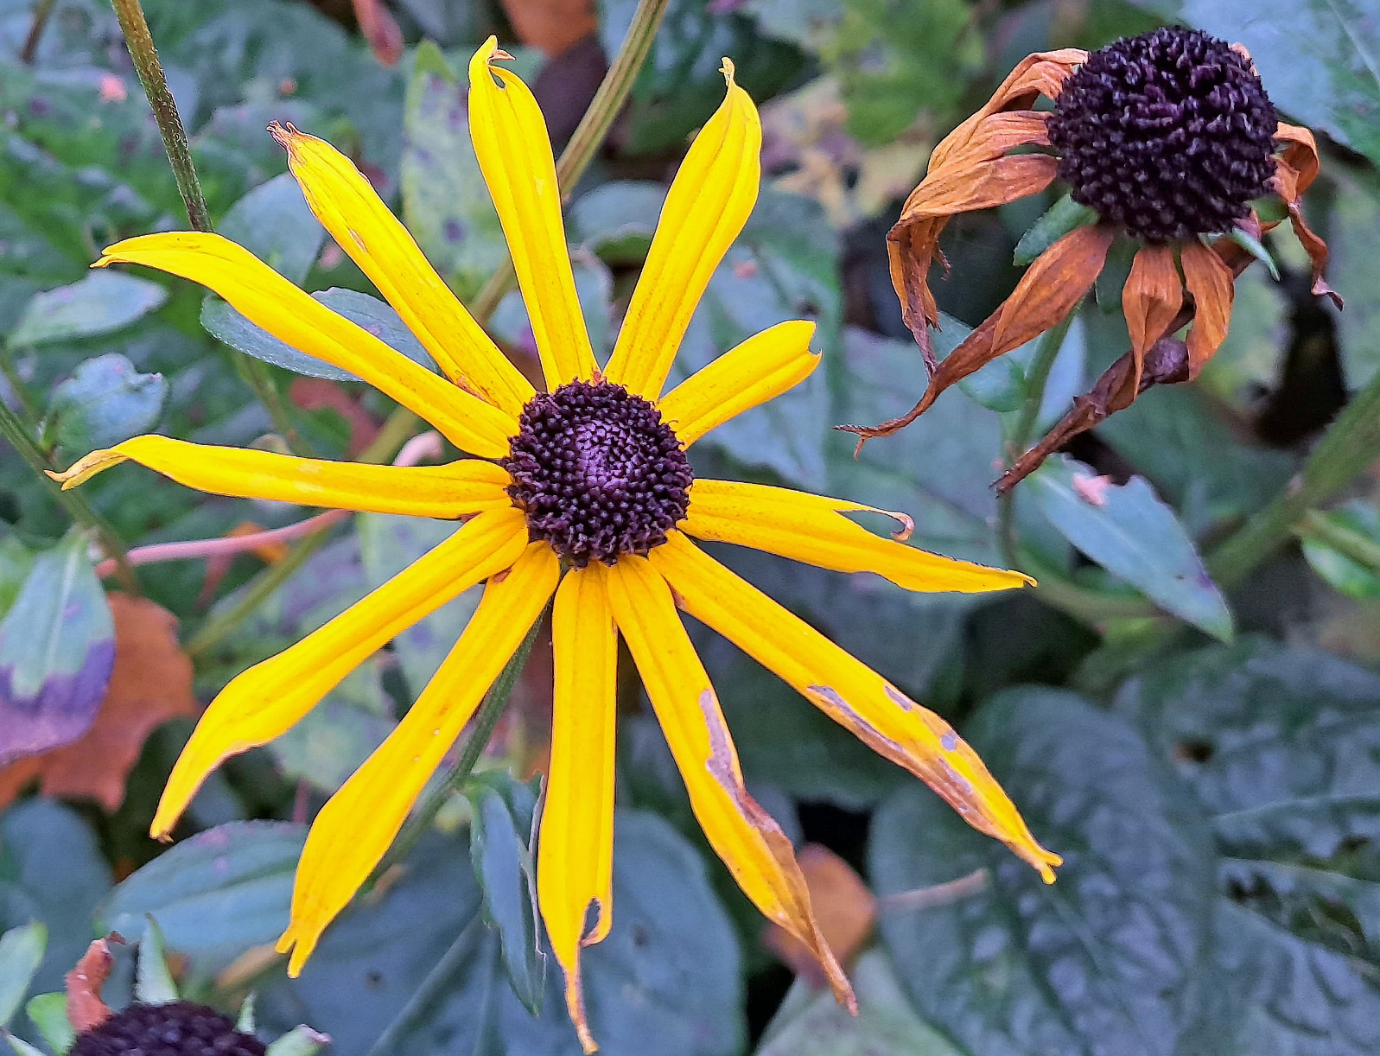
 | Måndag | Tisdag | Onsdag | Torsdag | Fredag | Lördag
48 | 2028-11-27 | 2028-11-28 | 2028-11-29 | 2028-11-30 | 2028-12-01 | 2028-12-02
 | Astrid, Asta | Malte | Sune | Andreas, Anders | Oskar, Ossian | Beata, Beatrice
49 | 2028-12-04 | 2028-12-05 | 2028-12-06 | 2028-12-07 | 2028-12-08 | 2028-12-09
 | Barbara, Barbro | Sven | Nikolaus, Niklas | Angela, Angelika | Virginia | Anna
50 | 2028-12-11 | 2028-12-12 | 2028-12-13 | 2028-12-14 | 2028-12-15 | 2028-12-16
 | Daniel, Daniela | Alexander, Alexis | Lucia | Sten, Sixten | Gottfrid | Assar
51 | 2028-12-18 | 2028-12-19 | 2028-12-20 | 2028-12-21 | 2028-12-22 | 2028-12-23
 | Abraham | Isak | Israel, Moses | Vintersol-ståndet Tomas | Natanael, Jonatan | Adam
52 | 2028-12-25 | 2028-12-26 | 2028-12-27 | 2028-12-28 | 2028-12-29 | 2028-12-30
...

